碧桂园服务 6098.HK - 盈利预测
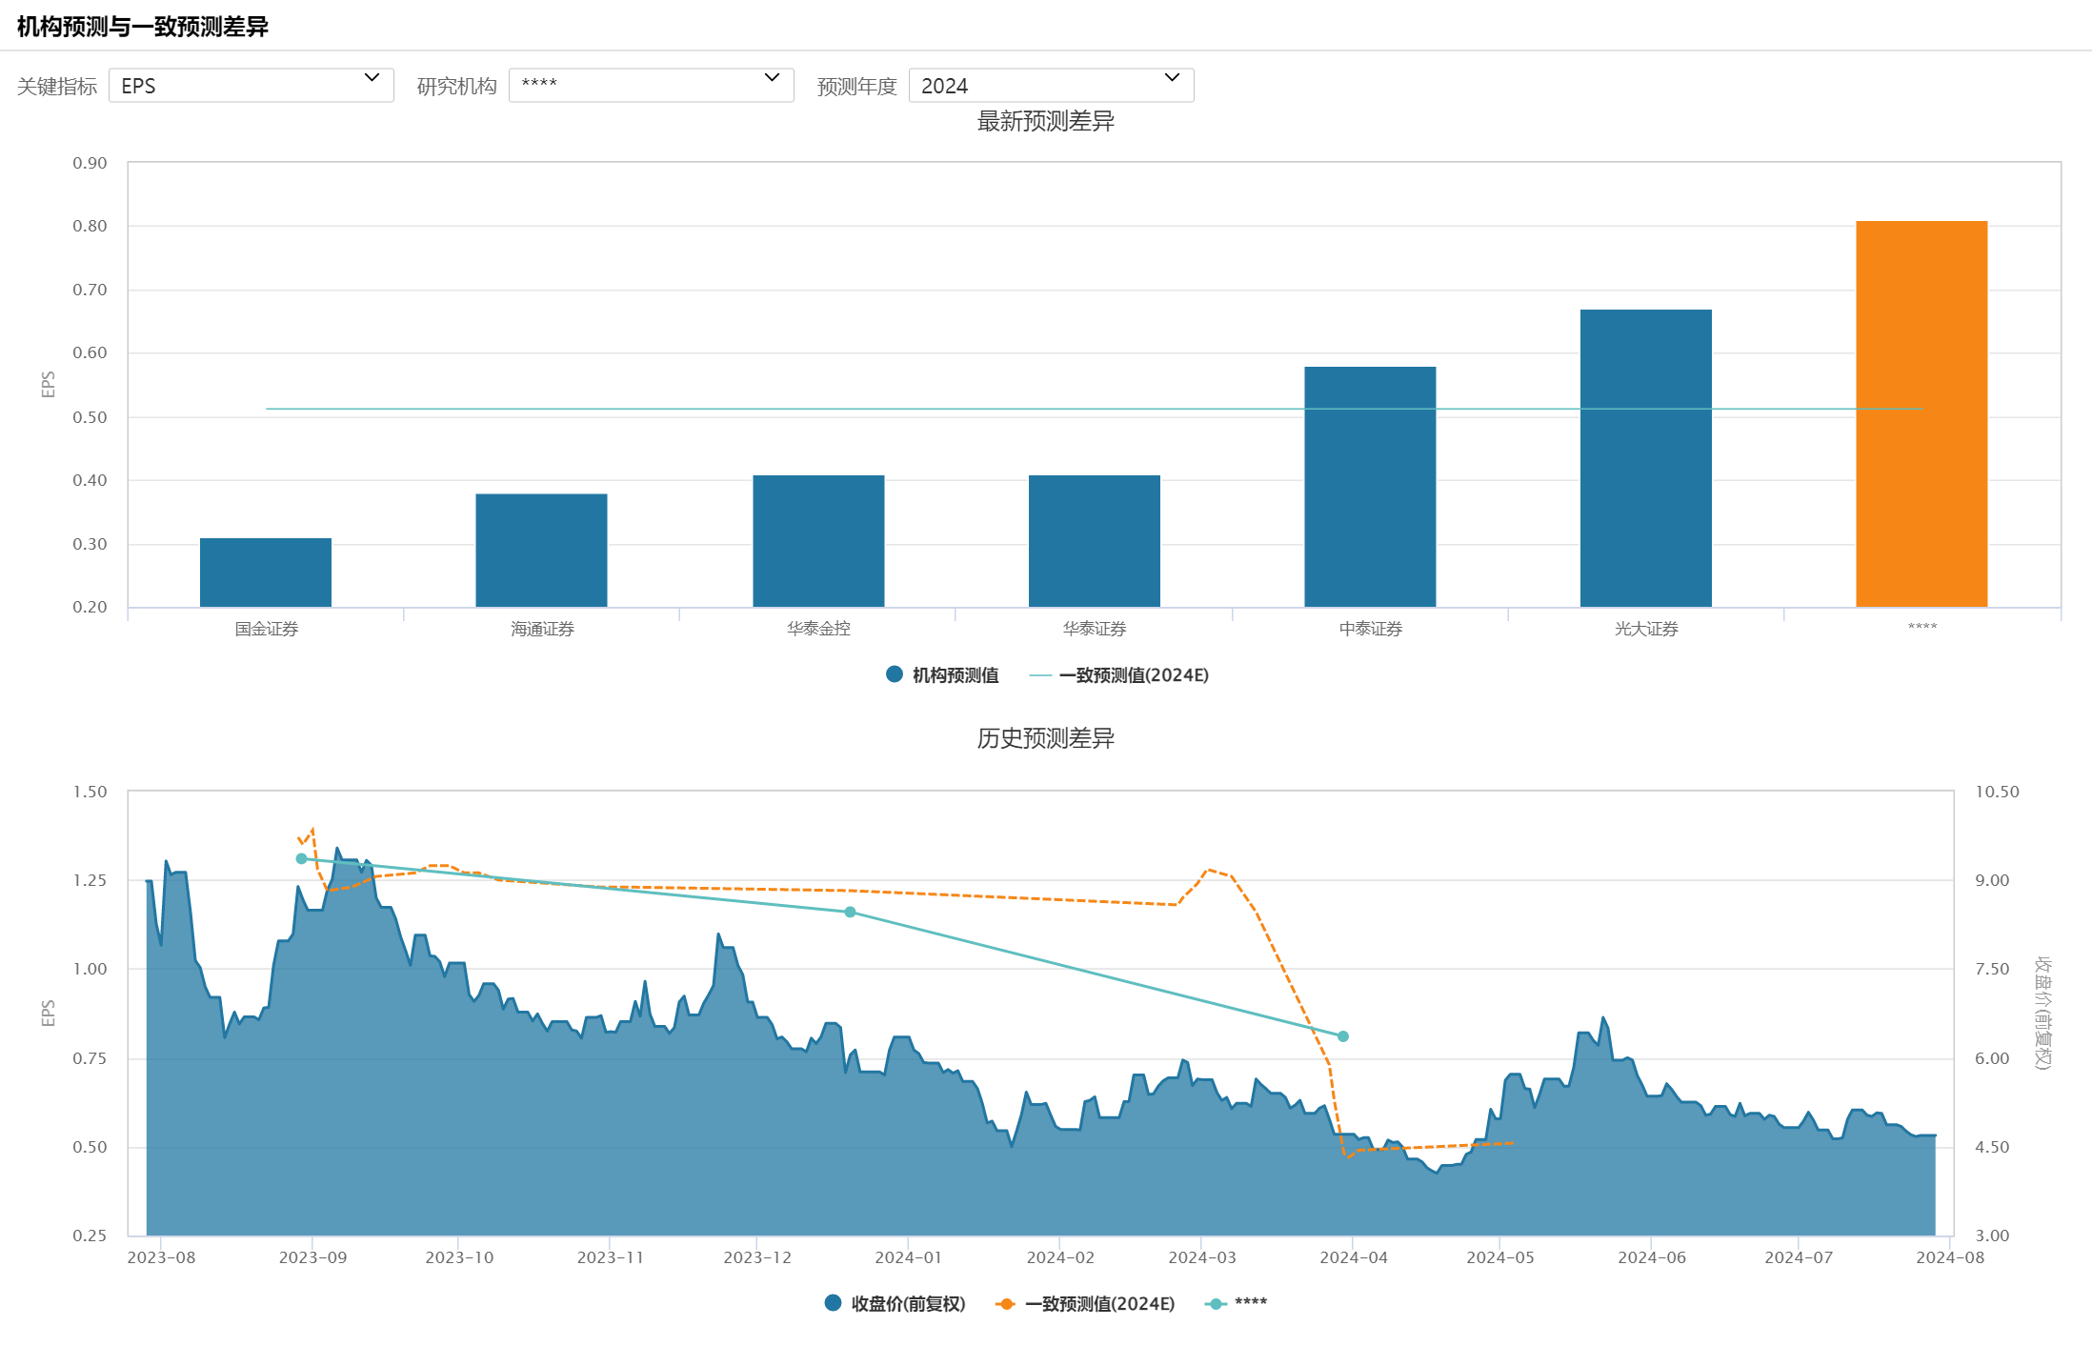
碧桂园服务 6098.HK - 盈利预测
 |  |  |  | 

 |  |  |  |  |  |  |  |  |  | 4%

关键指标 | 2020A | 2021A | 2022A | 2023A | 2024E | 2025E | 2026E |  | 2024E | 2025E | 2026E
营业总收入(百万) | 15,600.42 | 28,843.01 | 41,366.57 | 42,611.51 | 45,129.86 | 47,772.29 | 50,977.33 | 营业总收入(百万) | 45028.17878 | 48103.162898 | 50946.586206
增长率(%) | 61.75 | 84.89% | 43.42% | 3.01% | 5.91% | 5.86% | 6.71%
归母净利润(百万) | 2,686.13 | 4,033.39 | 1,943.42 | 292.33 | 1,710.29 | 2,205.57 | 2,256.17 | 归母净利润(百万) | 1801.1271512 | 1924.1265159 | 2037.8634482
归母净利/总收入 | 17.218% | 13.984% | 4.698% | 0.686% | 3.790% | 4.617% | 4.426%
增长率(%) | 60.78 | 50.16 | -51.82 | -84.96 | 485.04 | 28.96 | 2.29
EPS(稀释) | 0.96 | 1.28 | 0.58 | 0.09 | 0.51 | 0.66 | 0.67
ROE(摊薄)(%) | 18.44 | 11.15 | 5.19 | 0.81 | 4.59 | 5.68 | 5.60
ROA(%) | 16.89 | 11.77 | 5.20 | 1.50 | 2.28 | 2.90 | 2.77
PE | 48.19 | 31.86 | 30.14 | 69.95 | 8.37 | 6.49 | 6.34 | PE | 7.798457866 | 7.2999431605 | 6.8925198163
PEG | 0.79 | 0.64 | -0.58 | -0.82 | 0.02 | 0.22 | 2.77

业务指标 | 2019-12-31 | 2020-12-31 | 2021-12-31 | 2022-12-31 | 2023-12-31 | 2024 | 2025 | 2026
累计值
除「三供一业」业务外:合同管理面积(万平方米) | 68,470 | 82,050 | 143,790 | 160,190 | 163,300
除「三供一业」业务外:收费管理面积(万平方米) | 27,610 | 37,730 | 76,570 | 86,910 | 95,690 |  |  |  | 1.0478788591
除「三供一业」业务外:收费管理面积 增长率 |  | 36.65% | 102.94% | 13.50% | 10.10% |  |  |  |  | 0.02788

「三供一业」业务:合同管理面积(万平方米) | 8,490 | 8,520 | 8,520 | 9,290 | 9,340 | 9787.1885439 | 10255.787965 | 10746.823392
 |  |  |  | 1.0903755869 | 1.0053821313 | 0.979
「三供一业」业务:收费管理面积(万平方米) | 8,490 | 8,520 | 8,520 | 8,810 | 8,860 | 9148.66 | 9581.6575845 | 10040.416418
「三供一业」业务:收费管理面积 增长率 |  | 0.35% | 0.00% | 3.40% | 0.57% | 3.26% | 4.73% | 4.79%
合同↔收费 面积 差值 | 0 | 0 | 0 | 480 | 480
预测：收费管理面积 获得 收入 |  |  |  |  | 247.0168 | 255.0646408 | 267.13661346 | 279.92680973
预测：其他业务总收入 |  |  |  |  | 179.0983 | 196.2339592 | 210.58628654 | 229.84649027
预测：其他业务增长率 |  |  |  |  |  | 9.5677% | 7.3139% | 9.1460% | 9%
自己预测：其他业务总收入 |  |  |  |  |  | 195.217147 | 213.89501553 | 229.53905233
合同管理面积(万平方米) | 76960 | 90570 | 152310 | 169480 | 172640
收费管理面积(万平方米) | 36100 | 46250 | 85090 | 95720 | 104550
合同↔收费 面积 总差值 | 40860 | 44320 | 67220 | 73760 | 68090
项目城市数量(个) | 350 | 360 | 370 | 400
物业管理数量(个) | 2,405 | 3,277 | 6,046 | 6,601 | 7,345
提供物业管理服务业主及商户数量(万户) | 346 | 424 | 742 | 841

单位(元) | 2021A | 2022A | 2023A | 2024E | 2025E | 2026E |  | 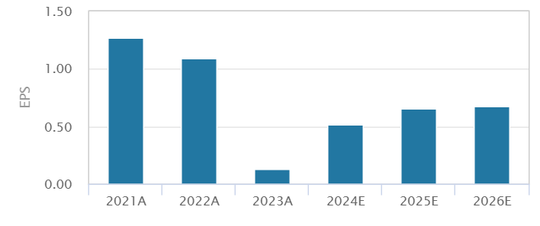
预测机构数 | 9 | 4 | 1 | 7 | 7 | 6
一致预测值 | 1.27 | 1.09 | 0.13 | 0.51 | 0.66 | 0.67
中值 | 1.26 | 1.06 | 0.13 | 0.41 | 0.68 | 0.76
最大值 | 1.46 | 1.68 | 0.13 | 0.81 | 0.97 | 0.81
最小值 | 1.18 | 0.56 | 0.13 | 0.31 | 0.43 | 0.45
标准差 | 0.08 | 0.60 | 0.00 | 0.18 | 0.19 | 0.16

2024E | 6月前 | 5月前 | 4月前 | 3月前 | 2月前 | 1月前 | 最新 | 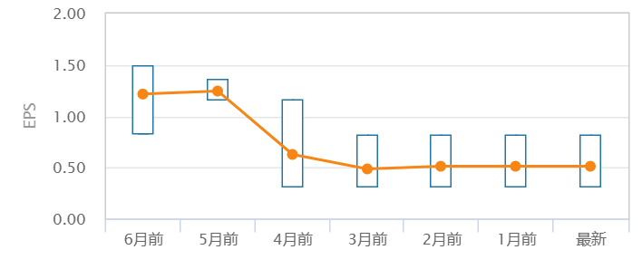
预测机构数 | 12 | 5 | 3 | 6 | 7 | 7 | 7
一致预测值 | 1.22 | 1.24 | 0.63 | 0.49 | 0.51 | 0.51 | 0.51
中值 | 1.19 | 1.21 | 0.41 | 0.41 | 0.41 | 0.41 | 0.41
最大值 | 1.49 | 1.36 | 1.16 | 0.81 | 0.81 | 0.81 | 0.81
最小值 | 0.83 | 1.16 | 0.31 | 0.31 | 0.31 | 0.31 | 0.31
标准差 | 0.20 | 0.09 | 0.47 | 0.19 | 0.18 | 0.18 | 0.18



日期 | 上调预测% | 维持预测% | 下调预测% | EPS
2023-09-01 | -- | 1.00 | 13.00 | 1.39
2023-09-08 | 1.00 | -- | 12.00 | 1.22
2023-09-15 | 1.00 | -- | 13.00 | 1.26
2023-09-22 | 1.00 | -- | 13.00 | 1.27
2023-09-29 | 3.00 | 2.00 | 8.00 | 1.29
2023-10-06 | 2.00 | 2.00 | 9.00 | 1.27
2023-10-13 | 2.00 | 2.00 | 8.00 | 1.25
2023-10-20 | 2.00 | 2.00 | 8.00 | 1.25
2023-10-27 | 2.00 | 2.00 | 8.00 | 1.25
2023-11-03 | 2.00 | 2.00 | 8.00 | 1.23
2023-11-10 | 2.00 | 2.00 | 8.00 | 1.23
2023-11-17 | 2.00 | 2.00 | 8.00 | 1.23
2023-11-24 | 2.00 | 2.00 | 8.00 | 1.23
2023-12-01 | 2.00 | 2.00 | 8.00 | 1.23
2023-12-08 | 2.00 | 2.00 | 8.00 | 1.23
2023-12-15 | 2.00 | 2.00 | 8.00 | 1.23
2023-12-22 | 2.00 | 2.00 | 8.00 | 1.22
2023-12-29 | 2.00 | 2.00 | 8.00 | 1.22
2024-01-05 | 2.00 | 2.00 | 8.00 | 1.22
2024-01-12 | 2.00 | 2.00 | 8.00 | 1.22
2024-01-19 | 2.00 | 2.00 | 8.00 | 1.22
2024-01-26 | 2.00 | 2.00 | 8.00 | 1.22
2024-02-02 | 2.00 | 2.00 | 8.00 | 1.22
2024-02-09 | 2.00 | 2.00 | 8.00 | 1.22
2024-02-16 | 2.00 | 2.00 | 8.00 | 1.22
2024-02-23 | 2.00 | 2.00 | 8.00 | 1.22
2024-03-01 | 1.00 | -- | 4.00 | 1.24
2024-03-08 | 1.00 | -- | 1.00 | 1.26
2024-03-15 | -- | -- | 1.00 | 1.16
2024-03-22 | -- | -- | 1.00 | 1.16
2024-03-29 | -- | -- | 3.00 | 0.63
2024-04-05 | -- | -- | 6.00 | 0.49
2024-04-12 | -- | -- | 6.00 | 0.49
2024-04-19 | -- | -- | 6.00 | 0.49
2024-04-26 | -- | -- | 6.00 | 0.49
2024-05-03 | -- | -- | 6.00 | 0.49
2024-05-10 | -- | -- | 7.00 | 0.51
2024-05-17 | -- | -- | 7.00 | 0.51
2024-05-24 | -- | -- | 7.00 | 0.51
2024-05-31 | -- | -- | 7.00 | 0.51
2024-06-07 | -- | -- | 7.00 | 0.51 |  |  |  |  |  | 研究报告 | 归属母公司净利润(百万)
2024-06-14 | -- | -- | 7.00 | 0.51 |  |  |  |  |  |  | 2025E | 2024E | 2025E
2024-06-21 | -- | -- | 7.00 | 0.51
2024-06-28 | -- | -- | 7.00 | 0.51 |  |  |  |  |  | 47,582.00 | 2,230.00 | 2,525.00
2024-07-05 | -- | -- | 7.00 | 0.51 |  |  |  |  |  | 48,045.00 | 1,955.00 | 2,234.00
2024-07-12 | -- | -- | 7.00 | 0.51 |  |  |  |  |  | 48,265.00 | 1,384.00 | 2,278.00
2024-07-19 | -- | -- | 7.00 | 0.51 |  |  |  |  |  | 49,745.00 | 1,270.00 | 1,458.00
2024-07-26 | -- | -- | 7.00 | 0.51 |  |  |  |  |  | 45,291.00 | 2,724.00 | 3,229.00
2024-07-29 | -- | -- | 7.00 | 0.51 |  |  |  |  |  | 48,265.00 | 1,384.00 | 2,278.00
 |  |  |  |  |  |  |  |  |  | 47,213.00 | 1,025.00 | 1,437.00

No. | 日期 | 研究机构 | 研究员 | 评级 | 目标价 | 近1年收益率 | EPS(摊薄) |  | 营业收入(百万)
 |  |  |  |  |  |  | 2024E | 2025E | 2024E

1 | 2024-05-04 | 光大证券 | *何缅南 | 增持 | -- | -37.68 % | 0.67 | 0.76 | 45,124.00
2 | 2024-04-02 | 中泰证券 | 由子沛 | 买入 | -- | -36.88 % | 0.58 | 0.67 | 46,201.00
3 | 2024-03-31 | 华泰金控 | 陈慎 | 增持 | 5.04 | -31.36 % | 0.41 | 0.68 | 44,753.00
4 | 2024-03-30 | 海通证券 | *涂力磊 | 优于大市 | -- | -- | 0.38 | 0.44 | 45,987.00
5 | 2024-03-30 | 中金公司 | 王翼羽 | 中性 | 5.02 | 0.00 % | 0.81 | 0.97 | 44,009.00
6 | 2024-03-28 | 华泰证券 | 陈慎 | 增持 | 5.04 | -31.36 % | 0.41 | 0.68 | 44,753.00
7 | 2024-03-27 | 国金证券 | 杜昊旻 | 增持 | -- | -36.53 % | 0.31 | 0.43 | 45,082.00

